상품제안서
PVC 파스텔 투명 비치가방 수영가방 여행가방 비치백 물놀이가방 | 상품코드: F31081

 |  |  |  |  |  |  | 02-412-0044 | www.easy1.co.kr
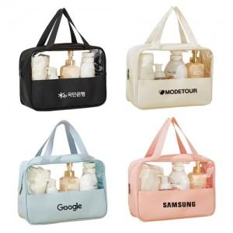

【상세/제작정보】 | ▶한박스 입수 :40개 ▶배송비 :6,000원

【인쇄/포장옵션】 | 실크, 컬러필름인쇄 / 포장불가능

【공급단가】 | 수량 | 100~ | 300~ | 500~ | 1,000~ | 3,000~
*VAT별도 | 라지사이즈 | 5,070원 | 4,990원 | 4,870원 | 4,680원 | 4,480원

【상품 URL】 | https://dev.easy1.co.kr:443/src/goods_detail.php?gdno=31081

